界面&功能
称号系统 |  |  |  |  | 功能规则

 | 功能入口 |  |  |  |  |  | 称号 相关基础规则和清单
 |  |  |  |  |  | 1.设计目的是什么 |  | 5功能点清单
 | 1.在主界面点击【称号】图标可进入 |  |  |  |  | ▶ | 展示所有可获取称号，获取条件 | 模块 | 类型 | 内容 | 优先级
 | 2.图标位于界面右下角展开图标清单中 |  |  |  |  | ▶ | 已获取的称号可以持续消耗材料升星获得属性加成 | 福利系统 | UI和资源 | 称号界面 | 1
 |  |  |  |  |  | 2.基本规则 |  |  | UI和资源 | 各类型称号资源 | 1
 |  |  |  |  |  | ▶ | 称号满足条件自动获得，无需手动激活 |  | UI和资源
 |  |  |  |  |  | ▶ | 已激活称号不会失去 |  | UI和资源
 |  |  |  |  |  | 3.解锁方式 |  |  | UI和资源
 |  |  |  |  |  | ▶ | 默认开启 |  | 功能逻辑 | 每日签到更新逻辑 | 1
 |  |  |  |  |  | 4关联功能 |  |  | 功能逻辑 | 每日签到补签逻辑 | 1
 |  |  |  |  |  | ▶ | 主界面【入口位置】 |  | 功能逻辑 | 累积签到奖励逻辑 | 2
 |  |  |  |  |  |  |  |  | 功能逻辑 | 不同状态显示逻辑 | 3
 |  |  |  |  |  |  |  |  | 功能逻辑 | 在线奖励界面 | 1
 |  |  |  |  |  |  |  |  | 功能数值 | 福利奖励数值 | 3

 | 称号界面

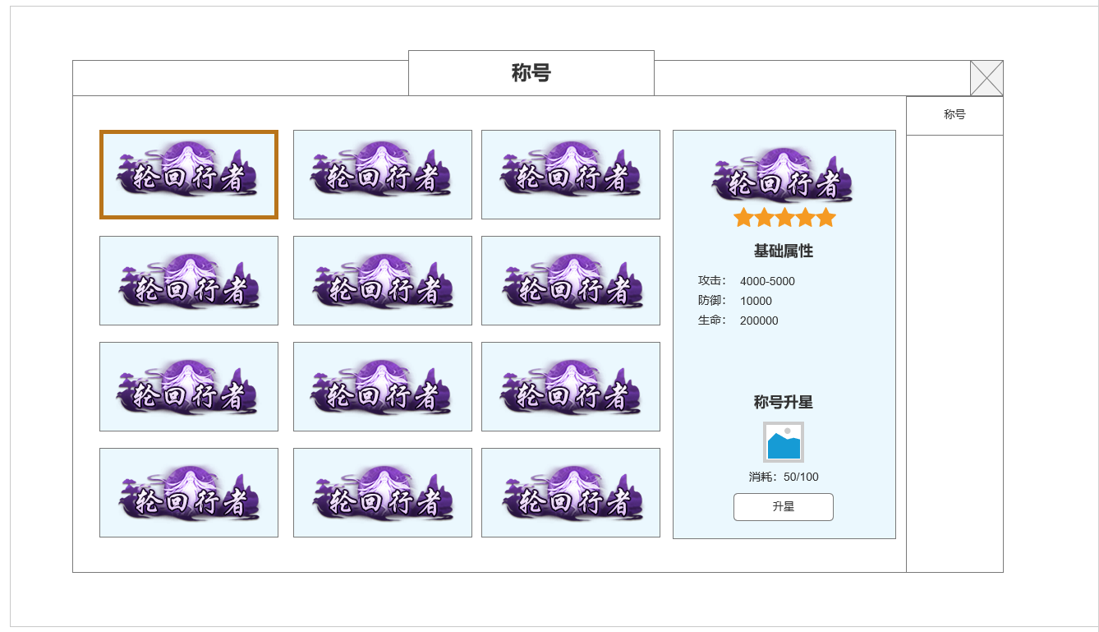

1
 |  |  | 1.称号展示框
 |  |  | ▶ | 展示实际称号资源图
 |  |  | ▶ | 有2个状态，称号已激活和未激活：未激活称号时置灰显示
 |  |  | ▶ | 称号无需手动激活，获取后高亮显示称号即可
 |  |  | 2.已获取称号信息显示
 |  |  | ▶ | 根据左侧选中的已激活称号显示信息
 |  |  | ▶ | 当前称号星级，属性，升星所需消耗道具图标，数量
 |  |  | ▶ | 升星按钮：如材料充足，点击按钮可升星
2
 |  |  | 3.未激活称号信息显示
 |  |  | ▶ | 根据左侧选中的未激活称号显示信息
 |  |  | ▶ | 当前称号星级，获取条件
 |  |  | ▶ | 点击前往获取：配置目标界面或寻路目标

 | 未标注界面

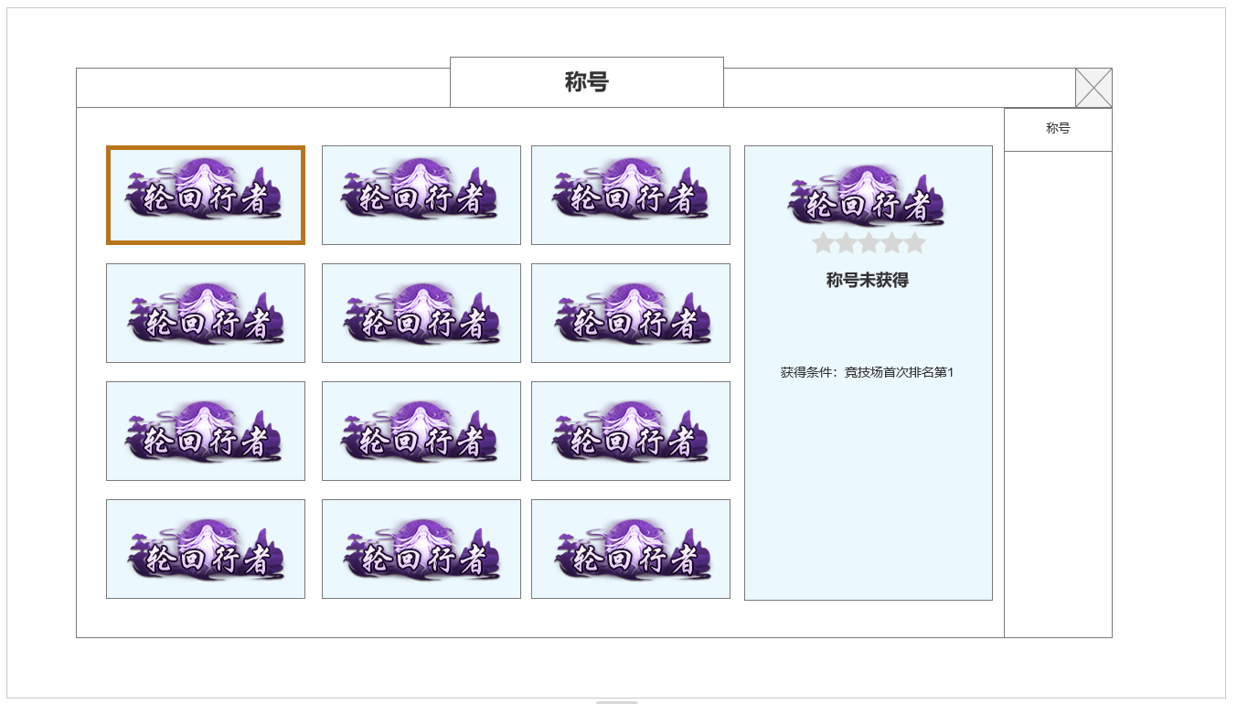

3

 | 参考界面

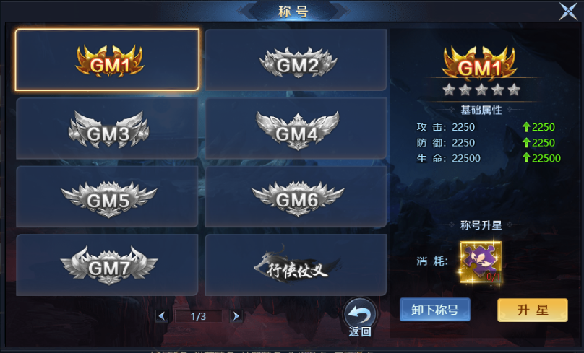

、

 | 称号资源设计

 | 称号名称 | 获取条件
 | 踏入江湖 | 默认获取新人称号
 | 崭露头角 | 等级达到30级
 | 珠光宝气 | 全身镶嵌等级达到X级
 | 演武王者 | 竞技场达到X排名
 | 洪荒战神 | 洪荒套装技能达到X级
 | 天人合一 | 境界等级达到X级
 | 独步武林 | 等级达到100级
 | 天元突破 | 等级达到200级
 | 法象天地 | 法宝等级达到
 | 封神榜 | 封神法宝达到
 | 千锤百炼 | 装备强化达到
 | 勇闯天涯 | 总计挑战X副本X次
 | 天元英豪 | 首领挑战X次
 | 富甲天下 | 银两数量超过XX

功能美需
UI需求

 | 序号 | 类型 | 对应界面 | 内容 | 功能需求 | 策划建议 | 参考图
 | 1 | UI
 | 2 | UI
 | 3 | UI
 | 4 | UI
 | 5 | UI
 | 6 | UI
 | 7 | UI
 | 8 | UI
 | 9 | UI
 | 10 | UI
 | 11 | UI
 | 12 | UI
 | 13 | UI
 | 14 | UI
 | 15 | UI
 | 16 | UI
 | 17 | UI
 | 18 | UI
 | 19 | UI

背景图需求

 | 序号 | 类型 | 对应界面 | 内容 | 功能需求 | 策划建议 | 参考图
 | 1 | 2D原画
 | 2 | 2D原画
 | 3 | 2D原画
 | 4 | 2D原画
 | 5 | 2D原画
 | 6 | 2D原画

道具图标需求

动效需求

 | 序号 | 类型 | 内容 | 描述 | 功能需求 | 策划建议 | 参考图

其他 （ICON，模型，表情等）

 | 序号 | 类型 | 对应界面 | 内容 | 功能需求 | 策划建议 | 参考图
 | 1 | ICON | 主界面 | 主界面代表技能功能的入口图标 | 主界面代表技能功能的入口图标 |  | 

